상품제안서
태나 2단 휴대용독서대 L | 상품코드: F26400

 |  |  |  |  |  |  | 02-412-0044 | www.easy1.co.kr
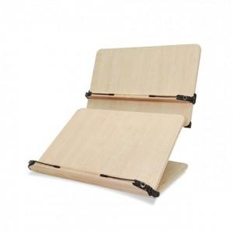

【상세/제작정보】 | 판비(패드1도인쇄-금형비용) 별도문의

【인쇄/포장옵션】 | 레이저, 스티커, 패드인쇄 / 포장지포장

【공급단가】 | 수량 | 5~ | 10~ | 30~ | 50~ | 100~
*VAT별도 | 단가 | 44,250원 | 43,540원 | 42,480원 | 41,410원 | 40,710원

【상품 URL】 | https://dev.easy1.co.kr:443/src/goods_detail.php?gdno=26400

